상품제안서
델마 무광머그390ml | 상품코드: S30508

 |  |  |  |  |  |  | 02-713-8555 | www.synergygift.co.kr
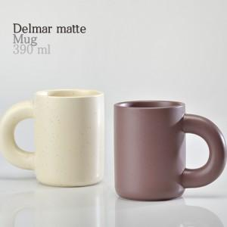

【상세/제작정보】 | 재 질 : 무광도자기 색 상 : 버터아이보리, 코코아브라운 사이즈 : 지름8.3 높이10cm 용 량 : 390ml(14온스) 원산지 : 중국oem

【인쇄/포장옵션】 | 실크 / 1p기본케이스

【공급단가】 | 수량 | 100~ | 300~ | 500~ | 1,000~ | 3,000~
*VAT별도 | 단가 | 3,980원 | 3,830원 | 3,680원 | 3,540원 | 3,450원

【상품 URL】 | https://www.synergygift.co.kr:443/src/goods_detail.php?gdno=30508

